상품제안서
CD513 네이쳐 두꺼운 방습 돗자리 캠핑 해변 실외용 돗자리 | 상품코드: F25754

 |  |  |  |  |  |  | 02-412-0044 | www.easy1.co.kr
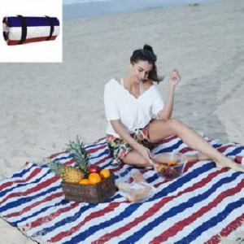

【상세/제작정보】 | 수시로 재고 현황에 변동이 있으므로 주문 전 꼭 재고 현황과 납기일을 문의해 주시기 바랍니다. 스티커부착 별도 문의.

【인쇄/포장옵션】 | / 포장불가능

【공급단가】 | 수량 | 50~ | 100~ | 500~ | 1,000~ | 2,000~
*VAT별도 | 단가 | 13,440원 | 13,210원 | 12,880원 | 12,650원 | 12,320원

【상품 URL】 | https://dev.easy1.co.kr:443/src/goods_detail.php?gdno=25754

